Лист1
 |  |  |  |  |  |  |  |  |  |  | Приложение №1 к Аукционной документации №59/НЖТК-23/Аренда/

1. Предмет сделки: Предоставление в аренду по договору аренды объекта недвижимого имущества, находящегося в собственности АО «ЖТК» 2. Характеристика и фотографии объекта недвижимого имущества:

№ лота | Фотографии объекта недвижимого имущества | Схема передаваемой в аренду площади | Адреса объектов недвижимого имущества | Цель использования помещения | Наименование объекта (части объекта) недвижимого имущества | Площадь передаваемая в аренду, кв. м. | Срок аренды, мес | Обременение | Кадастровый номер | Начальная цена торгов Лота в месяц, руб. с учетом НДС | Величина повышения начальной цены торгов лота, руб. с учетом НДС | Размер обеспечительного платежа, руб. с учетом НДС
1 | 2 | 3 | 4 | 5 | 6 | 7 | 8 | 9 | 10 | 11 | 12 | 13
1 | 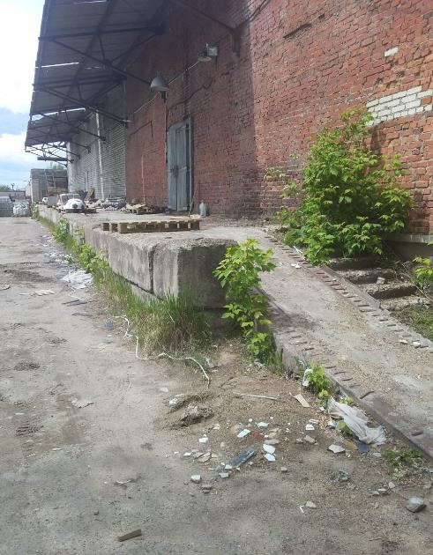 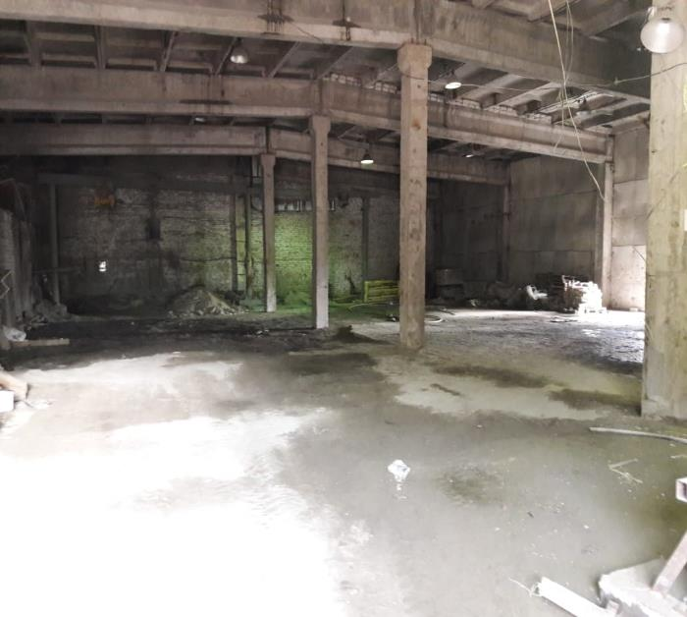 | 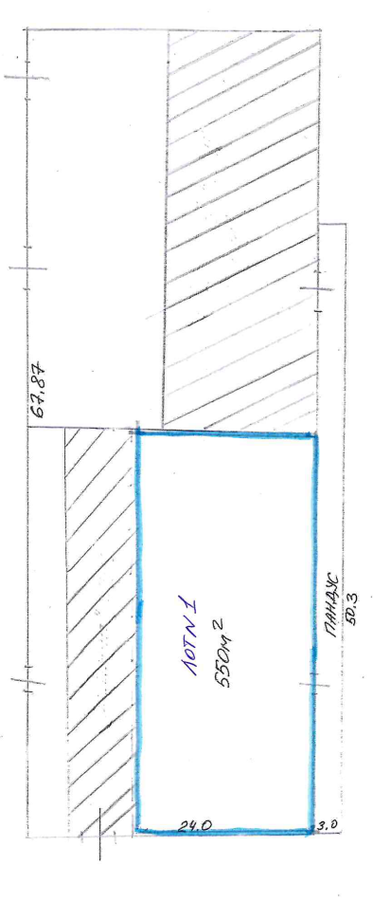 | Республика Татарстан, г. Казань, ст. Юдино, ул. Революционная | Производственно- складское | Часть нежилого здания (склад №7) | 550 | 11 | Отсутствует | 16:50:000000:14872 | 104,940.00 | 5,247.00 | 10,494.00
2 | 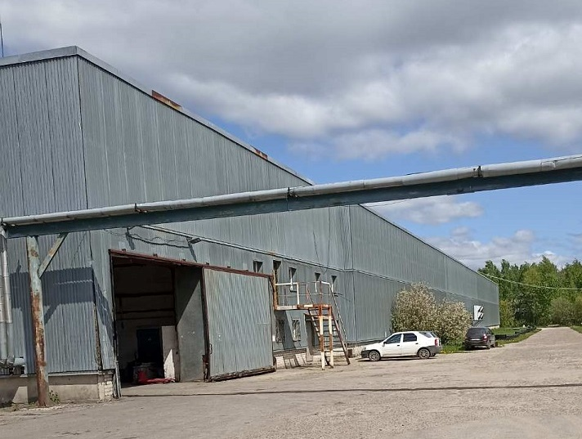 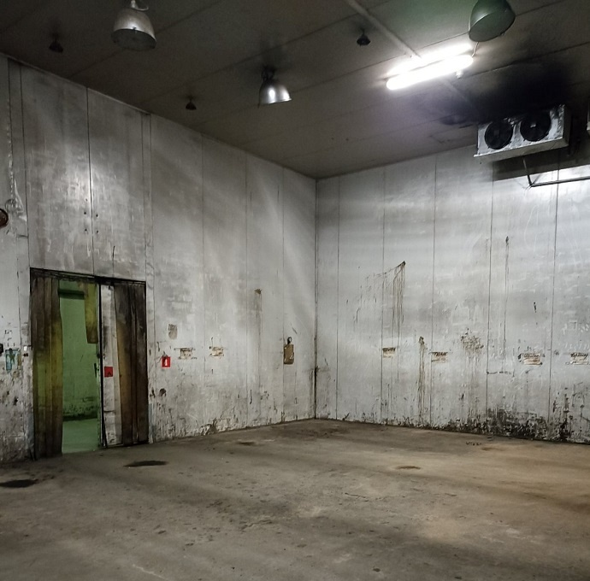 | 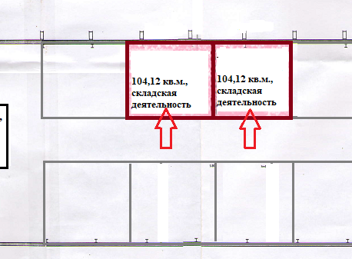 | Нижегородская область, г. Нижний Новгород, р-н Сормовский, ул. Коновалова, д.12 | Производственно- складское (климатическая камера) | Часть нежилого здания (климатическая камера №16) | 104.12 | 11 | Отсутствует | 52:18:0010525:410 | 27,988.00 | 1,399.40 | 2,798.80
3 | 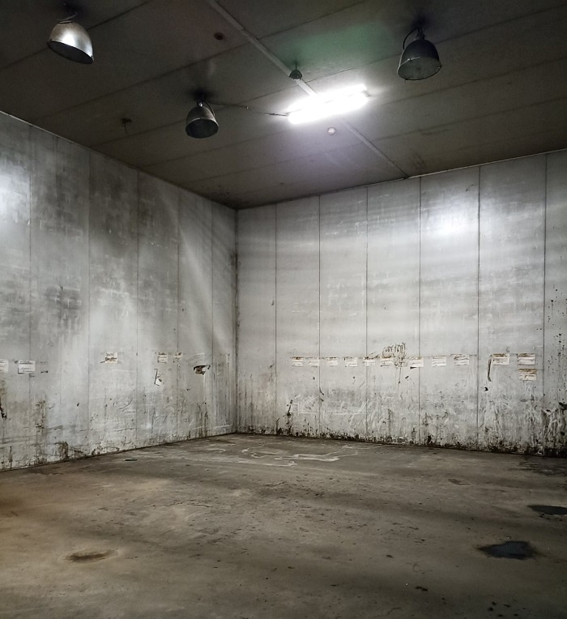 |  | Нижегородская область, г. Нижний Новгород, р-н Сормовский, ул. Коновалова, д.12 | Производственно- складское (климатическая камера) | Часть нежилого здания (климатическая камера №17) | 104.12 | 11 | Отсутствует | 52:18:0010525:410 | 27,988.00 | 1,399.40 | 2,798.80

